9B - Dispensers
Bijlage 9B - PRIJZENBLAD SANITAIRE DISPENSERS

> | Naam Inschrijver:
> | Rechtsgeldige ondertekening:

Alleen de gele cellen invullen. De prijzen dienen excl. BTW te worden aangeboden en dienen marktconform te zijn.

Merknamen zijn vermeld ter indicatie van het gewenste product. Indien uw product afwijkt in afmeting, kleur of anderszins dient u dit aan te geven in kolom "Alternatief productomschrijving". Indien u een alternatief/vergelijkbaar product offreert, dit vermelden in Kolom "Alternatief productomschrijving"

De afname hoeveelheden zijn ter indicatie. Hier kunt u geen rechten aan ontlenen.

1 | Afvalbakken | Huidig product | Afmeting | Inhoud | Kleur | Materiaal | Afbeelding huidig product | Indicatieve afname op jaarbasis | Prijs per stuk | Totaalprijs | Alternatief product omschrijving
1.1 | Afvalbak bij wastafel klein, zowel staand als hangend (wandmontage), met deksel | Santral ABU 18 E | H 507 X B 278 X D 183 mm | 18 L | RVS mat | RVS (AFP) | 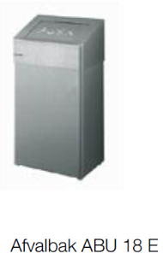 | 26
1.2 | Afvalbak bij wastafel normaal, zowel staand als hangend (wandmontage), met deksel | Santral ABU 50 E | H 680 X B380 X D 250 mm | 50 liter | RVS mat | RVS (AFP) | 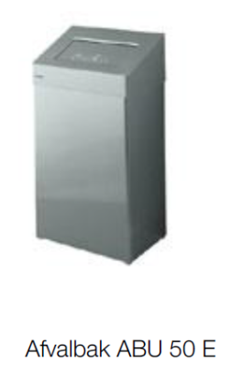 | 14

2 | Toiletrolhouder | Huidig product | Afmeting | Inhoud | Kleur | Materiaal | Afbeelding huidig product | Indicatieve afname op jaarbasis | Prijs per stuk | Totaalprijs | Alternatief productomschrijving
2.1 | Toiletrolhouder | Santral TRU 2V2 E voor 2 doprollen | H 275 X B 143 X D 168 mm | Max 140 mm diameter | RVS mat | RVS (AFP) | 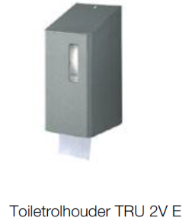 | 45

3 | Handdoekdispenser | Huidig product | Afmeting | Inhoud | Kleur | Materiaal | Afbeelding huidig product | Indicatieve afname op jaarbasis | Prijs per stuk | Totaalprijs | Alternatief productomschrijving
3.1 | Handdoekdispenser | Santral HSU 31 E | H 350 x B 278 x D 133 mm | N.V.T. | RVS mat | RVS (AFP) | 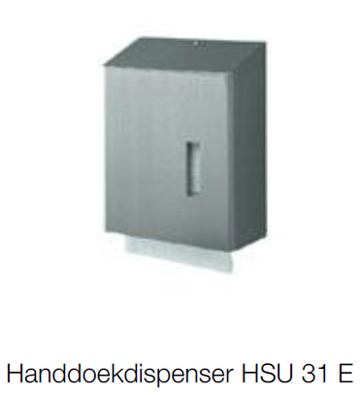 | 25

4 | Zeep- en handdesinfectiedispensers | Huidig product | Afmeting | Inhoud | Kleur | Materiaal | Afbeelding huidig product | Indicatieve afname op jaarbasis | Prijs per stuk | Totaalprijs | Alternatief productomschrijving
4.1 | Voor vloeibare zepen | Santral NSU 11 E/S | H 333 x B 98 x D 142 mm | 1200ml | RVS mat | RVS (AFP) | 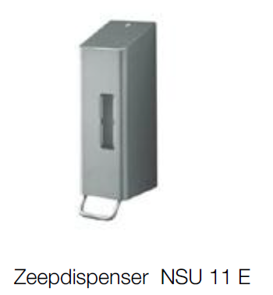 | 40
4.2 | Voor handdesinfectiemiddelen en lotions. Met korte bedieningsbeugel. | Omikron II zeep-, lotion en desinfectiedispenser. | H 287 x B 80 x D 151 mm | 0,5 liter | RVS | Alu geanodi-seerd |  | 5

5 | Hygienezakhouder | Huidig product | Afmeting | Inhoud | Kleur | Materiaal | Afbeelding huidig product | Indicatieve afname op jaarbasis | Prijs per stuk | Totaalprijs | Alternatief productomschrijving
5.1 | Dameshygiene zakjesdispenser | Santral HB 1 E | H 275 X B 130 X D 30 mm | N.v.t. | RVS | RVS (AFP) | 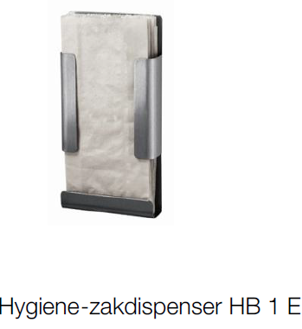 | 26

6 | Toiletborstelhouder | Huidig product | Afmeting | Inhoud | Kleur | Materiaal | Afbeelding huidig product | Indicatieve afname op jaarbasis | Prijs per stuk | Totaalprijs | Alternatief productomschrijving
6.1 | Toiletborstelhouder | Santral WBU 2 E Open toiletborstelhouder voor wandmontage. Met een uitneembare kunststof opvangschaal. Incl. zwarte toiletborstel. | H 310 x B 106 x D 109 mm | N.V.T. | RVS mat/ zwarte borstel | RVS (AFP) | 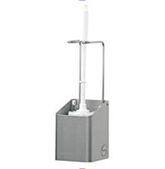 | 30

7 | Luchtverfrisser dispenser | Huidig product | Afmeting | Inhoud | Kleur | Materiaal | Afbeelding huidig product | Indicatieve afname op jaarbasis | Prijs per stuk | Totaalprijs | Alternatief productomschrijving
7.1 | Luchtverfrisser dispenser | Kunststof geurstriphouder Goldfresh wit |  | N.V.T. | Wit | Kunststof |  | 30

Totale indicatieve jaarlijkse inschrijfsom |  |  |  |  |  |  |  |  |  | € -

